결산보고
2015년도 회계감사 보고서 |  |  |  |  |  |  |  |  |  | '15 한국디지털사진가협회 대구지부 행사 결산내역
(기간 : '15.1.1 ~ '15.12.31)
 | 기준일 : 2015.12.31 |  |  |  |  |  |  |  | (단위 : 원) | 일자 | 적요 | 수입 | 지출 | 잔액
월 | 수 입 |  |  |  |  | 지 출 |  |  |  | 2015-01-09 | 1월 교육 정기모임 | 190,000 |  | 190,000
 | 회원수입 | 협회지원/포상 | 찬조 | 기타(이자 등) | 계 | 고유목적 | 찬조 | 기타지출 | 계 | 2015-01-11 | 임원 회의 |  | 47,000 | -47,000
1 | 190,000 |  |  |  | 190,000 | 47,000 |  |  | 47,000 | 2015-02-13 | 2월 교육 정기모임 | 140,000 |  | 140,000
2 | 140,000 |  |  |  | 140,000 |  |  |  | 0 | 2015-03-14 | 3월 교육 정기모임 | 140,000 |  | 140,000
3 | 140,000 |  |  | 441 | 140,441 |  |  | 100,000 | 100,000 | 2015-04-03 | 4월 교육 정기모임 | 80,000 | 48,500 | 31,500
4 | 80,000 |  |  |  | 80,000 | 48,500 | 151,000 |  | 199,500 | 2015-05-15 | 5월 교육 정기모임 | 100,000 | 59,000 | 41,000
5 | 100,000 |  |  |  | 100,000 | 59,000 |  |  | 59,000 | 2015-06-12 | 6월 교육 정기모임 | 150,000 |  | 150,000
6 | 150,000 |  |  | 834 | 150,834 |  |  |  | 0 | 2015-07-11 | 7월 교육 정기모임 | 170,000 | 8,000 | 162,000
7 | 2,540,000 |  | 1,865,000 |  | 4,405,000 | 3,349,380 |  | 150,000 | 3,499,380 | 2015-07-13 | 보스락 전시회 | 2,370,000 | 3,234,380 | -864,380
8 |  |  |  |  | 0 | 62,500 |  |  | 62,500 | 2015-07-29 | 보스락 전시회 뒷풀이 |  | 107,000 | -107,000
9 | 120,000 |  |  | 823 | 120,823 | 79,500 |  |  | 79,500 | 2015-08-17 | 법인 주민세 |  | 62,500 | -62,500
10 | 70,000 |  |  |  | 70,000 | 53,000 | 50,000 |  | 103,000 | 2015-09-12 | 9월 교육 정기모임 | 120,000 | 79,500 | 40,500
11 | 140,000 |  |  |  | 140,000 | 26,000 |  |  | 26,000 | 2015-10-26 | 10월 교육 정기모임 | 70,000 | 53,000 | 17,000
12 |  |  | 400,000 | 200,770 | 600,770 | 1,076,500 |  | 100,000 | 1,176,500 | 2015-11-03 | 청송 출사대회 |  | 26,000 | -26,000
계 | 3,670,000 | 0 | 2,265,000 | 202,868 | 6,137,868 | 4,801,380 | 201,000 | 350,000 | 5,352,380 | 2015-11-21 | 11월 교육 정기모임 | 140,000 |  | 140,000
 |  |  |  |  |  |  |  |  |  | 2015-12-02 | 임원 회의 |  | 67,000 | -67,000
전기 이월 |  | 2,355,820 |  | 총수입 | 8,493,688 |  |  | 잔액 | 3,141,308 | 2016-12-18 | 총회 저녁 |  | 217,000 | -217,000
 |  |  |  |  |  |  |  |  |  | 2016-12-18 | 총회 선물 |  | 792,500 | -792,500
<<통장잔액>> |  |  |  |  |  |  |  |  |  |  | 합 계 | 3,670,000 | 4,801,380 | -1,131,380
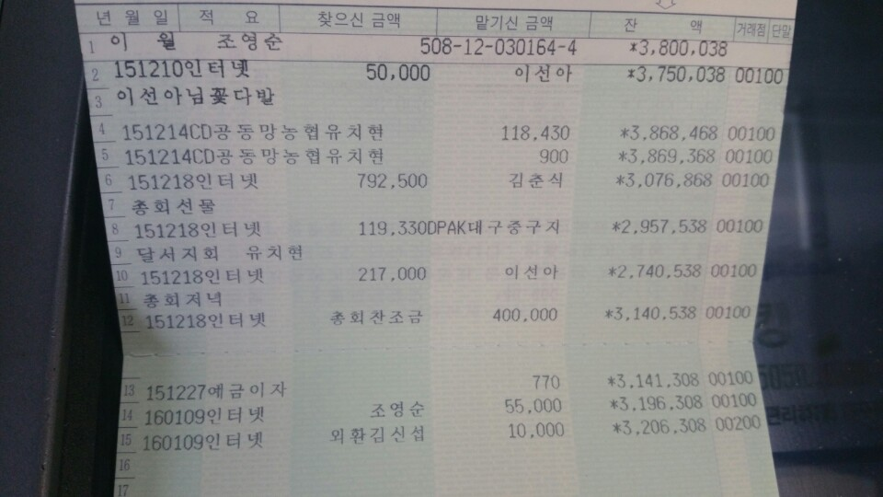
 |  |  |  |  |  |  |  |  |  | <기타 수입 및 지출 현황>
 |  |  |  |  |  |  |  |  |  | 일자 | 적요 | 수입 | 지출 | 잔액
 |  |  |  |  |  |  |  |  |  | 2015-03-14 | 전문작가 축하 화환 |  | 100,000
 |  |  |  |  |  |  |  |  |  |  | 예금이자 | 441
 |  |  |  |  |  |  |  |  |  | 2015-04-22 | 울산지부 전시회 찬조 |  | 100,500
 |  |  |  |  |  |  |  |  |  | 2015-04-23 | 대전지부 전시회 찬조 |  | 50,500
 |  |  |  |  |  |  |  |  |  |  | 이자 | 834
 |  |  |  |  |  |  |  |  |  | 2015-07-13 | 보스락 찬조(회원) | 1,465,000
 |  |  |  |  |  |  |  |  |  |  | 보스락 외부찬조 | 400,000
 |  |  |  |  |  |  |  |  |  | 2015-07-19 | 작가회원 축하 화환 |  | 150,000
 |  |  |  |  |  |  |  |  |  |  | 이자 | 823
 |  |  |  |  |  |  |  |  |  | 2015-10-21 | 부산지부 전시회 찬조 |  | 50,000
 |  |  |  |  |  |  |  |  |  | 2015-12-04 | 중구 가족사진 촬영회 | 200,000
 |  |  |  |  |  |  |  |  |  | 2015-12-10 | 공모전 수상자 화환 |  | 100,000
 |  |  |  |  |  |  |  |  |  | 2016-12-18 | 총회 찬조금 | 400,000
 |  |  |  |  |  |  |  |  |  | 2016-12-27 | 이자 | 770
 |  |  |  |  |  |  |  |  |  |  | 합 계 | 2,467,868 | 551,000 | 1,916,868

2015년도 사단법인 한국디지털사진가협회 대구지부 회계감사를 실시한 결과, 수입 및 지출관리에
적절하였기에 이에 감사결과를 보고합니다.
2016-01-17
감사인 : (사)한국디지털사진가협회 대구지부 박 경 민 (인)

